梱包明細入力
画面概要
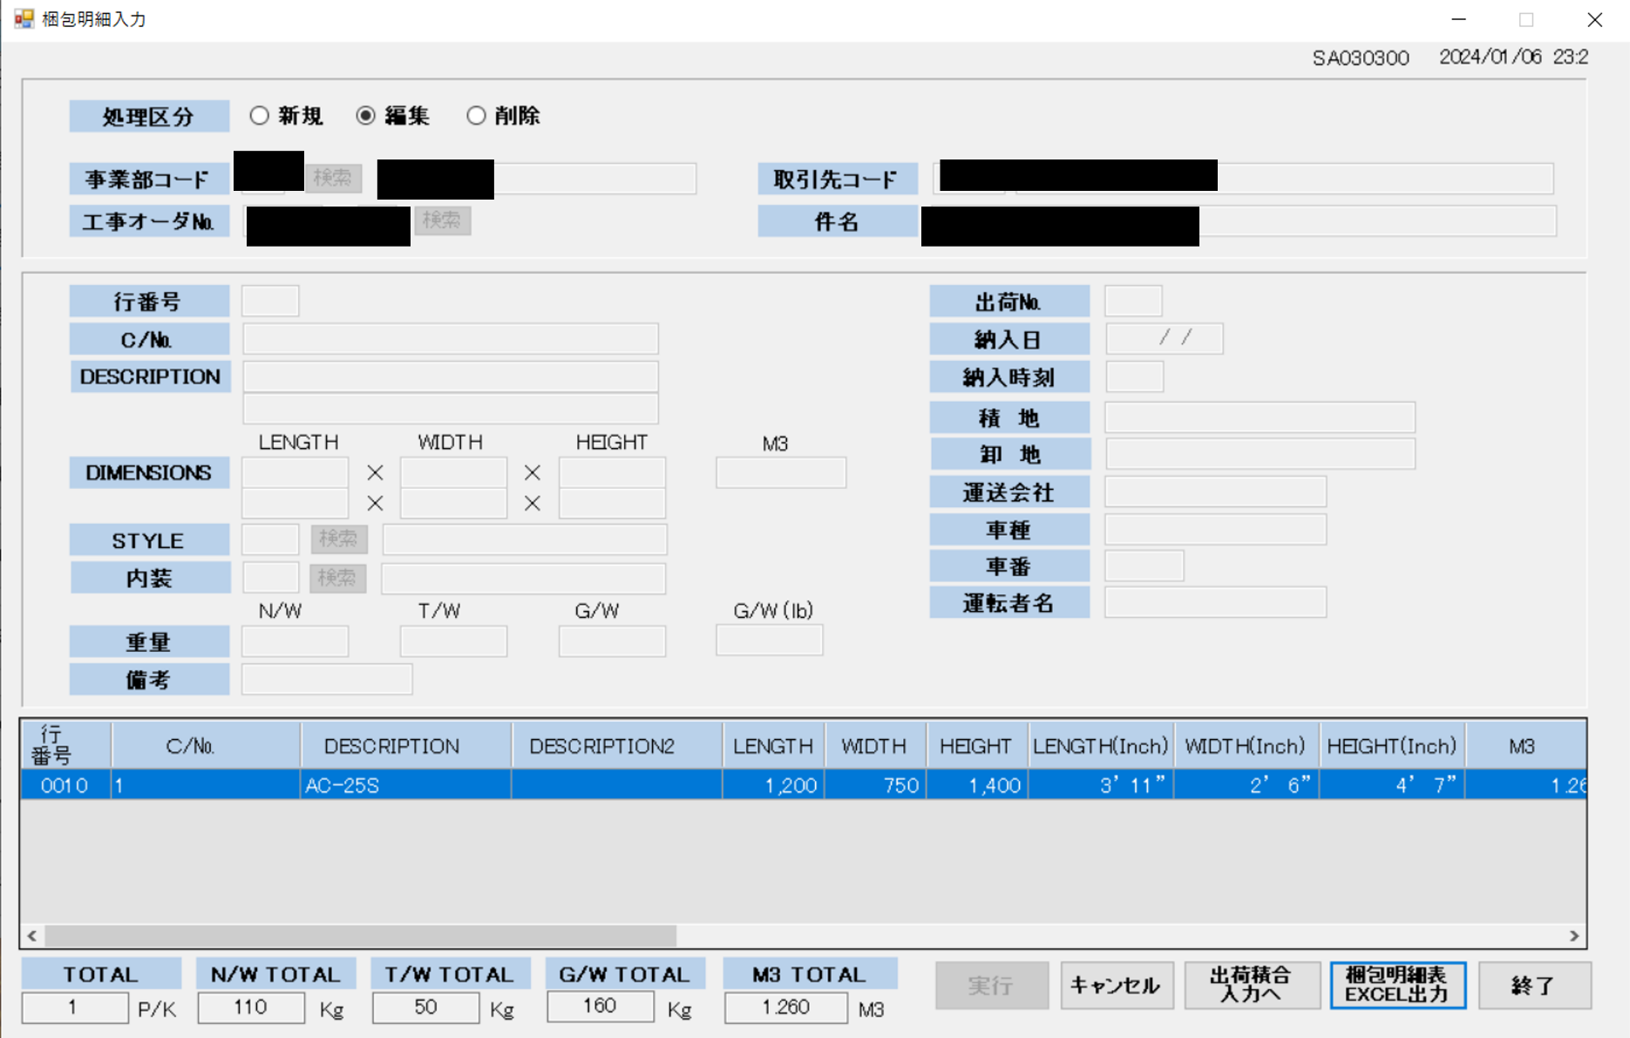

横幅変更(増やす)、最大入力文字数変更(増やす)

横幅変更(増やす)

修正箇所
修正内容 | ファイル名 | クラス | メソッド | 修正箇所 | 修正前 | 修正後 | 備考
「DESCRIPTION入力欄」の横幅変更 | SA030300.cs | - | - | 「DESCRIPTION入力欄」のwidthプロパティ | 286 | 要望により値変更 | -
「DESCRIPTION入力欄」の最大入力文字数変更 | SA030300.cs | - | - | 「DESCRIPTION入力欄」のMaxByteLengthプロパティ | 30 | 要望により値変更 | -
「梱包明細入力データテーブル」の「DESCRIPTION」のカラム横幅変更 | SA030300.cs | SA030300 | SetGVPLXXX | 404行目から405行目 | dGVPLXXX.Columns[2].Width = 145; | dGVPLXXX.Columns[2].Width = 要望により値変更; | -
 |  |  |  |  | dGVPLXXX.Columns[3].Width = 145; | dGVPLXXX.Columns[3].Width = 要望により値変更;
「DESCRIPTION入力欄」の最大入力文字数変更に伴うDBの変更 | - | - | - | 「T_PLJOHOX」テーブル | 「DESCRIP」、「DESCRIP2」最大入力数30 | 「DESCRIP」、「DESCRIP2」最大入力数要望により値変更 | SQL分は修正時に書くか、時間があり次第書きます。

梱包明細表Excel出力
画面概要

項目の削除

修正箇所
修正内容 | ファイル名 | クラス | メソッド | 修正箇所 | 修正前 | 修正後 | 備考
項目の削除 | SA030310.cs | SA030310 | pJIGYOCD_Leave | 78行目 | wSQL2 = "select a.CASENUM ,a.DESCRIP ,a.DESCRI2 ,(round(a.LENGTHX / 10 ,0)) LENGTHX ,(round(a.WIDTHXX / 10 ,0)) WIDTHXX ,(round(a.HEIGHTX / 10 ,0)) HEIGHTX " | wSQL2 = "select a.CASENUM ,a.DESCRIP ,a.DESCRI2 ,(round(a.LENGTHX / 10 ,0)) LENGTHX ,(round(a.WIDTHXX / 10 ,0)) WIDTHXX ,(round(a.HEIGHTX / 10 ,0)) HEIGHTX " | -
 |  |  |  |  | + " ,(trunc(ROUND(a.LENGTHX * 0.03937 ,0) / 12)) ILENGT1 " | + " ,0 ILENGT1 "
 |  |  |  |  | + " ,to_char(round(a.LENGTHX * 0.03937 ,0) - (trunc(ROUND(a.LENGTHX * 0.03937 ,0) / 12) * 12),'99') ILENGT2 " | + " ,0 ILENGT2 "
 |  |  |  |  | + " ,(trunc(ROUND(a.WIDTHXX * 0.03937 ,0) / 12)) IWIDTH1 " | + " ,0 IWIDTH1 "
 |  |  |  |  | + " ,to_char(round(a.WIDTHXX * 0.03937 ,0) - (trunc(ROUND(a.WIDTHXX * 0.03937 ,0) / 12) * 12),'99') IWIDTH2 " | + " ,0 IWIDTH2 "
 |  |  |  |  | + " ,(trunc(ROUND(a.HEIGHTX * 0.03937 ,0) / 12)) IHEIGH1 " | + " ,0 IHEIGH1 "
 |  |  |  |  | + " ,to_char(round(a.HEIGHTX * 0.03937 ,0) - (trunc(ROUND(a.HEIGHTX * 0.03937 ,0) / 12) * 12),'99') IHEIGH2 " | + " ,0 IHEIGH2 "
 |  |  |  |  | + " ,b.STYLENM ,c.NAISONM ,a.NWXXXXX ,a.GWXXXXX " | + " ,b.STYLENM ,c.NAISONM ,a.NWXXXXX ,a.GWXXXXX "
 |  |  |  |  | + " ,(round((a.LENGTHX / 1000) * (a.WIDTHXX / 1000) * (a.HEIGHTX / 1000) ,3)) M3XXXXX " | + " ,(round((a.LENGTHX / 1000) * (a.WIDTHXX / 1000) * (a.HEIGHTX / 1000) ,3)) M3XXXXX "
 |  |  |  |  | + " ,a.BIKOXXX ,a.TWXXXXX ,(round(a.GWXXXXX * 2.2 ,0)) GWLBXXX ,a.GYOUBAN " | + " ,a.BIKOXXX ,a.TWXXXXX ,(round(a.GWXXXXX * 2.2 ,0)) GWLBXXX ,a.GYOUBAN "
 |  |  |  |  | + "from T_PLJOHOX a ,M_STYLEXX b ,M_NAISOXX c " | + "from T_PLJOHOX a ,M_STYLEXX b ,M_NAISOXX c "
 |  |  |  |  | + "where a.STYLECD = b.STYLECD(+) " | + "where a.STYLECD = b.STYLECD(+) "
 |  |  |  |  | + " and a.NAISOCD = c.NAISOCD(+) " | + " and a.NAISOCD = c.NAISOCD(+) "
 |  |  |  |  | + " and a.JIGYOCD = '" + pJIGYOCD.Text + "' and a.KOJIORD = '" + pKOJIORD.Text + "' and a.KOJIEDA = '" + pKOJIEDA.Text + "' " | + " and a.JIGYOCD = '" + pJIGYOCD.Text + "' and a.KOJIORD = '" + pKOJIORD.Text + "' and a.KOJIEDA = '" + pKOJIEDA.Text + "' "
 |  |  |  |  | + "order by a.GYOUBAN "; | + "order by a.GYOUBAN ";

請求書印刷
画面概要
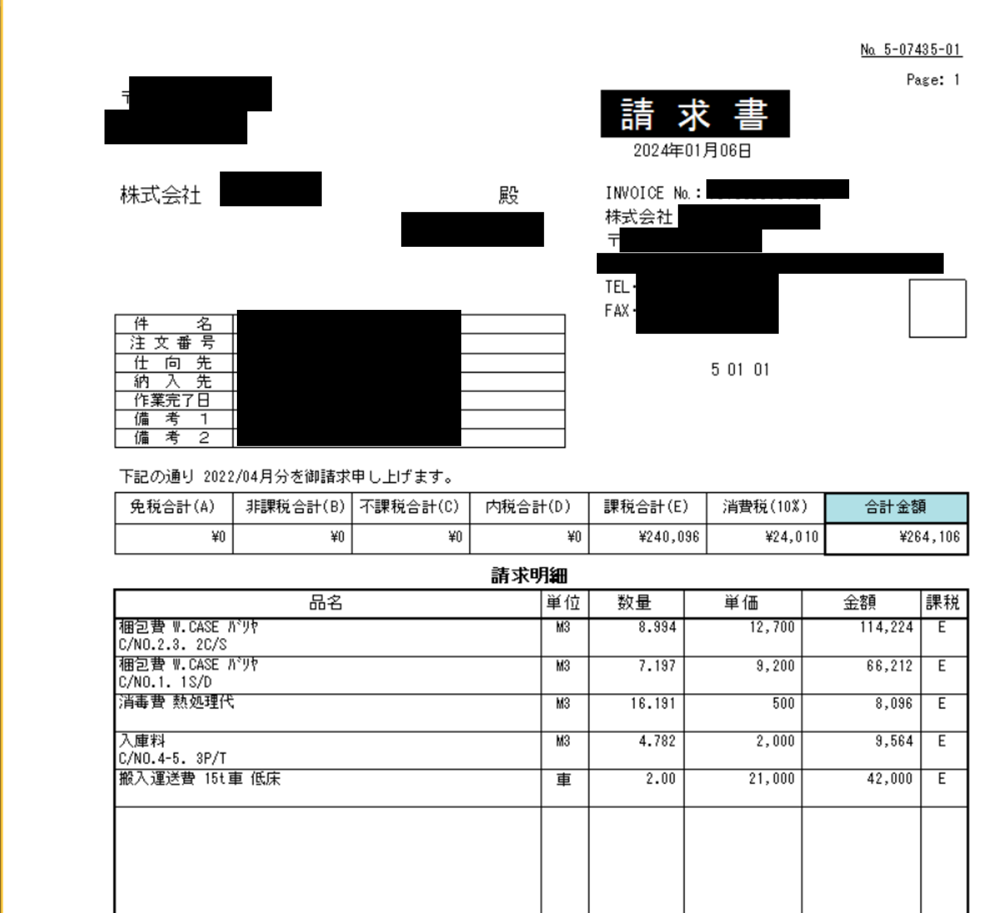

最大文字数変更(2倍にする)

修正箇所
修正内容 | ファイル名 | クラス | メソッド | 修正箇所 | 修正前 | 修正後 | 備考
 | SA070410.cs |  |  |  |  |  | -
 |  |  |  |  |  |  | -
 |  |  |  |  |  |  | -

梱包明細表印刷
画面概要
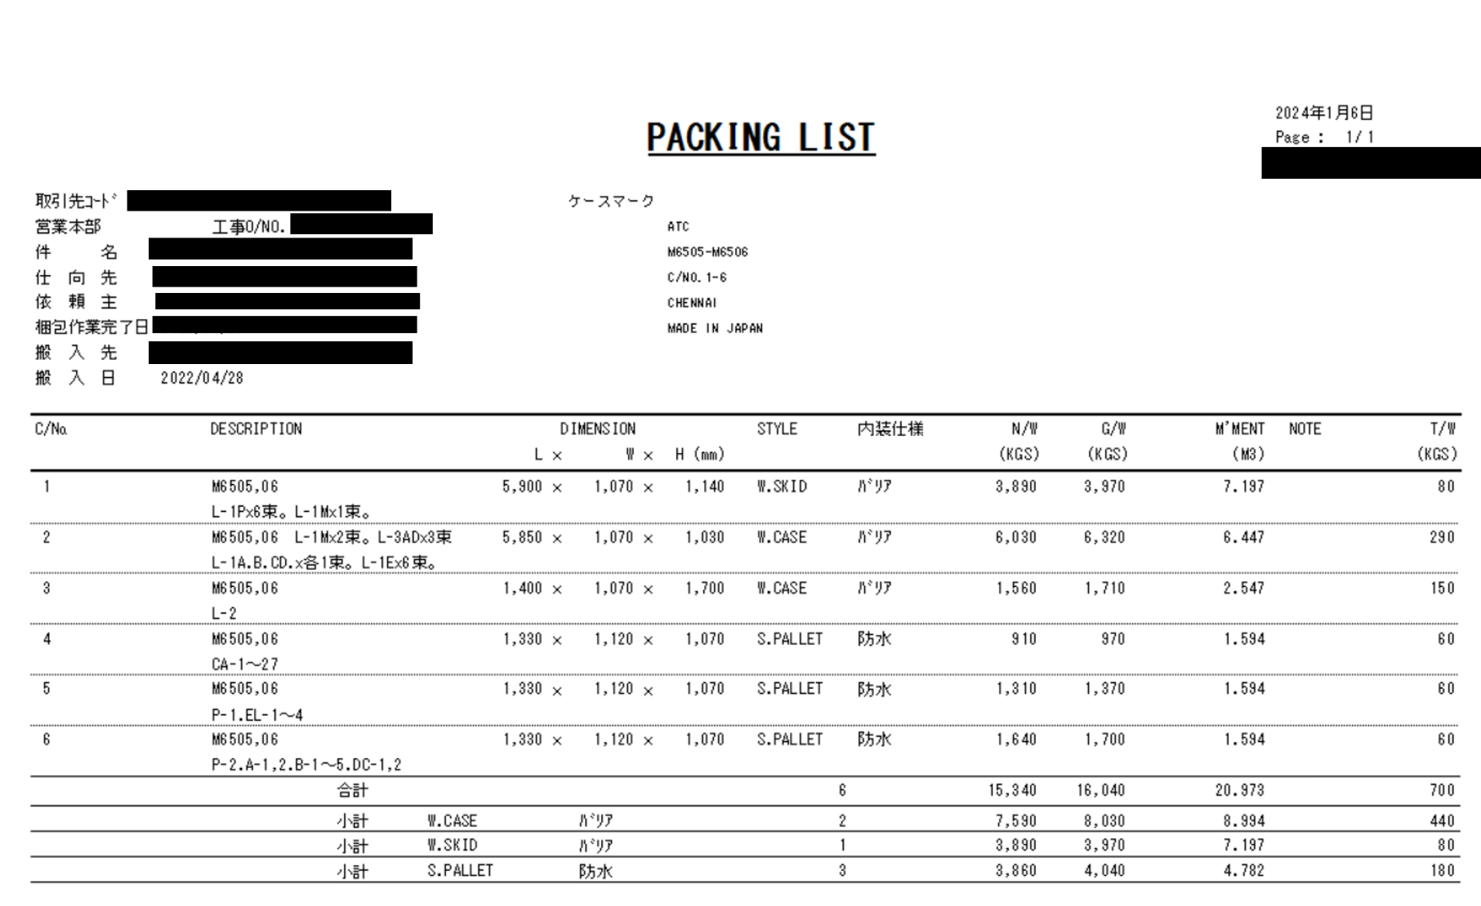

横幅変更(増やす)

修正箇所
修正内容 | ファイル名 | クラス | メソッド | 修正箇所 | 修正前 | 修正後 | 備考
横幅変更 | SA070110.cs |  |  |  |  |  | -
 |  |  |  |  |  |  | -
 |  |  |  |  |  |  | -

